Invulformulier
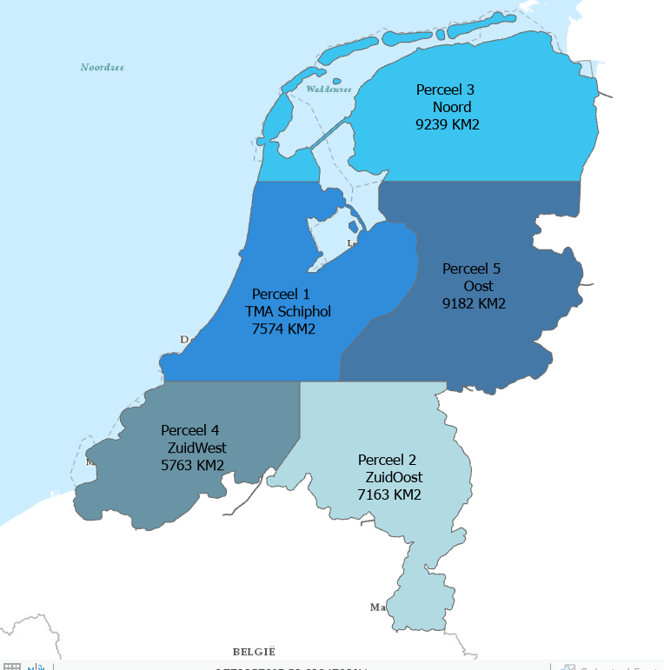
Uitgangspunten: | Beoordeling geschiedt op basis van kolom "E", "Gunningsprijs"
 | Gunningsprijs wordt berekend op basis van de volgende formule ( E = F + 0,7 *G)
 | Meerkosten (in kolom G) worden in Euro's weergegeven en zijn extra ten opzichte van de prijs van het basisproduct
 | De meerkosten in kolom G betreffen 8,3 cm voor perceel 1 en 7,5 cm voor de percelen 2, 3 ,4 en 5
 | Kosten inwinning/km2 (kolom Hen I) is de prijs die gehanteerd wordt ingeval er een herverdeling plaatsvindt van (delen van) een perceel.

 | Alleen de grijze vlakken kunnen worden ingevuld
Basisproduct: | Resolutie: | 10,0 cm
 | Overlap: | 80-20
 | Rechten: | Deelnemers aan de aanbesteding BM5

A | B | C | D | E | F | G | H | I
Perceel | Naam | Oppervlak (Km2) | Fictieve waarde | Gunningsprijs | Prijs basisproduct | Meerkosten 7,5 / 8,3 cm én opendata | Kosten inwinning /km2 ingeval van herverdeling bij inwinning van 10,0 cm | Kosten inwinning /km2 ingeval van herverdeling bij inwinning van 7,5 cm
1 | TMA Schiphol | 7,574 | € 380,000 | € 0
2 | Zuid-oost | 7,163 | € 360,000 | € 0
3 | Noord | 9,239 | € 460,000 | € 0
4 | Zuid-west | 5,763 | € 290,000 | € 0
5 | Oost | 9,182 | € 460,000 | € 0
6 | Lage resolutie | 53,716 | € 335,000 | € 0 |  | NVT | NVT | NVT

Maximaal aantal percelen dat inschrijver gegund wil krijgen

